Forside
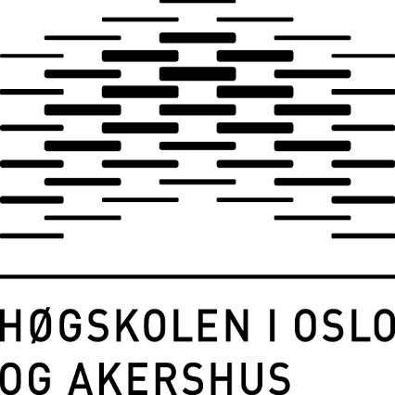
Seksjon for analyse og kvalitetsutvikling
Juni 2017

Sisteårsstudenten 2017
Masterprogrammene

 | Til innholdsfortegnelsen

